1. CUTTING DOCKET
 |  |  |  |  |  |  |  |  |  |  |  |  | Mã số: |  | MER.QT-1.BM.4
 |  |  |  |  |  |  |  |  |  |  |  |  | Lần ban hành: |  | 01
 |  |  |  |  |  |  |  |  |  |  |  |  | Số trang |  | 03/03
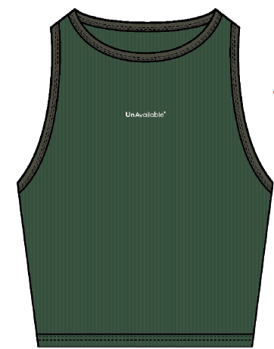
 | K.OANH/H.OANH |  | 210
 | CUTTING DOCKET |  |  |  |  | QUY CÁCH MAY : MAY THEO ÁO MẪU GỬI KÈM TÁC NGHIỆP
 | JOB NUMBER: |  | U28 SS26 S2819
 | STYLE NUMBER: |  | U28-TKT43
 | STYLE NAME : |  | Rapha Women Tank Top
 | SEASON: |  | SS26
 | TÊN HÀNG: |  | TANK |  |  |  |  |  | DROP: |  |  | SAMPLE
 | NGÀY CẤP: |  | 22-Jan-25 |  |  |  |  |  | VẢI CHÍNH: |  |  | 100% COTTON 1x1 RIB(20'S/1 CM) - 260GSM
 | NGÀY GIAO HÀNG: |  |  |  |  |  |  |  | THÀNH PHẦN VẢI: |  |  | 100% COTTON
 |  |  |  |  |  |  |  |  | KHỔ VẢI: |  |  | 177 CM
 | Xí nghiệp: |  | UN-AVAILABLE |  |  |  |  |  | KHÁCH HÀNG: |  |  | DEV
 | XUẤT NGÀY

 |  | SKU | COLOR | SIZE: |  |  | S | M | L | XL | 2XL |  |  |  |  | TOTAL
 | ORDER CUT |  | GREENER PASTURES |  |  |  | 1 |  |  |  |  |  |  |  |  | 1
 | EXTRA (+/-) |  | GREENER PASTURES |  |  |  |  |  |  |  |  |  |  |  |  | 0
 | TOTAL : |  | GREENER PASTURES |  |  |  | 1 | 0 | 0 | 0 | 0 |  |  |  |  | 1
 | SHIPPING SAMPLE REQUIRED |  |  |  |  |  | 0 | 0 | 0 | 0 | 0 |  |  |  |  | 0
 | GRAND TOTAL: |  |  |  |  |  | 1 | 0 | 0 | 0 | 0 |  |  |  |  | 1
 |  |  | NCC BAUTEX
 | PHẦN A : VẢI
VẢI |  |  | VỊ TRÍ | MÀU | ĐVT | SỐ LƯỢNG ĐƠN HÀNG | ĐỊNH MỨC | SỐ LƯỢNG THEO ĐỊNH MỨC (NET) | LỖI VẢI (DEFECT) + ĐẦU KHÚC | SỐ LƯỢNG CẦN CẤP CHO TEST INHOUSE | SỐ LƯỢNG CẦN CẤP CHO TEST OUTSOURCE | SỐ LƯỢNG CẦN CẤP CHO TỔ CẮT (GROSS) | GHI CHÚ / CODE VẢI
GREENER PASTURES
1 | 100% COTTON 1x1 RIB(20'S/1 CM) - 260GSM |  | VẢI CHÍNH/VIỀN CỔ/VIỀN NÁCH | GREENER PASTURES | M | 1 | 0.94 | 0.9 | 0.03 |  | 0.00 | 0.97 | THEO PHIẾU CẤP CỦA MER |  |  |  | CẤP VẢI ĐỂ TEST IN

 | PHẦN B : PHỤ LIỆU
PHỤ LIỆU |  |  |  |  | MÀU PHỤ LIỆU | CODE MÀU | MÀU VẢI |  | ĐVT | SỐ LƯỢNG ĐH | ĐỊNH MỨC | SỐ LƯỢNG THEO ĐM | HAO HỤT | SỐ LƯỢNG CẤP | GHI CHÚ
1 | CHỈ 40/2 MAY CHÍNH + VẮT SỔ |  |  |  | GREENER PASTURES |  | GREENER PASTURES |  | CUỘN | 1 | 0.04 | 0.0 |  | 0
2 | CHỈ 40/2 MAY NHÃN |  |  |  | BLACK |  | GREENER PASTURES |  | CUỘN | 1 | 0.00 | 1.0 |  | 1
3 | NHÃN CHÍNH UA |  |  |  | NỀN ĐEN CHỮ TRẮNG |  | BLACK |  | PCS | 1 | 1.00 | 1.0 |  | 1

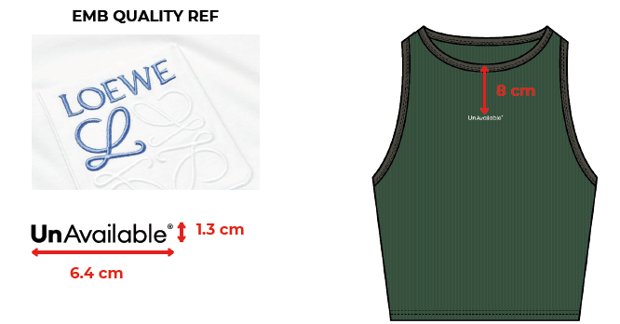
 | PHẦN C : IN / THÊU / WASH |  |  |  |  |  |  |  | PHẦN E : HÌNH
1 | IN : | KHÔNG IN
2 | THÊU : | THÊU 3D EMBROIDERED UA LOGO - WHITE
 | CHẤT LƯỢNG VÀ KÍCH THƯỚC
 | MÀU VẢI | DUYỆT HÌNH THÊU THEO
 | GREENER PASTURES | THÔNG TIN SAU

 | SIZE ARTWORK THÂN TRƯỚC |  | THÊU THÂN TRƯỚC ÁO
 | THÊU TT |  | TỪ GIỮA ĐƯỜNG MAY CỔ TRƯỚC XUỐNG 8CM
 | THÔNG TIN ĐỊNH VỊ VÀ KÍCH THƯỚC HÌNH THÊU
 | SIZE ARTWORK NHÃN CỔ THÂN SAU |  | W: 6.4CM x H: 1.3CM
 | THÊU GIỮA THÂN TRƯỚC |  | TỪ ĐƯỜNG MAY CỔ TRƯỚC XUỐNG 8CM

3 | WASH: | KHÔNG WASH

 | PHẦN F: LƯU Ý
1 | -CÁCH MAY GIỐNG ÁO MẪU VÀ NHẬN XÉT CÁCH MAY THEO TÀI LIỆU KÈM THEO Ở BÊN DƯỚI
 | SIZE | S | M | L | XL | 2XL | TOTAL
 | SỐ LƯỢNG | 1 | 0 | 0 | 0 | 0 | 1
 | LƯU Ý : LẤY KẾT QUẢ TEST IN ỦI TỪ HẬU

CONSTRUCTION
MAD HAPPY | SEASON: | SS24 | FACTORY: | 0
 | MONTH: | 0 | SELF FABRIC: | RIB KNIT
 | STYLE NUMBER: | 0 | SIZE RANGE: | 0
 | STYLE NAME: | RIBBED CROP TANK | SAMPLE SIZE: | SMALL
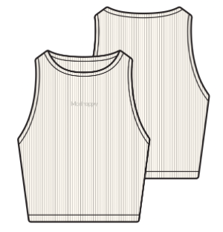 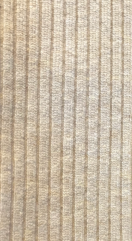
SELF RIB STITCH:
AS JACQUEMUS REFERENCE SAMPLE 3X2 RIB

NECKLINE/SWEEP:
5/16" SELF TUBULAR RIB

EMBRODIERY:
AT FRONT

SWEEP:
3/4" SELF TUBULAR RIB

OVERALL FIT:
FITTED RACERBACK CROPPED TANK

ALL JOIN SEAMS; SWEATERS: LINKED

